58.470
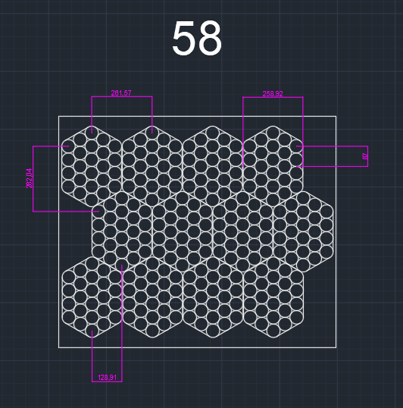
ns=3 | s="OP10_RicetteRB"."Indice"[35]."CoordinateDeposito"[0]."X" | 1240 | INT | X
ns=3 | s="OP10_RicetteRB"."Indice"[35]."CoordinateDeposito"[0]."Y" | 925 | INT | Y
ns=3 | s="OP10_RicetteRB"."Indice"[35]."CoordinateDeposito"[0]."RZ" | 90 | INT | RZ
ns=3 | s="OP10_RicetteRB"."Indice"[35]."CoordinateDeposito"[1]."X" | 978 | INT | X
ns=3 | s="OP10_RicetteRB"."Indice"[35]."CoordinateDeposito"[1]."Y" | 925 | INT | Y
ns=3 | s="OP10_RicetteRB"."Indice"[35]."CoordinateDeposito"[1]."RZ" | 90 | INT | RZ
ns=3 | s="OP10_RicetteRB"."Indice"[35]."CoordinateDeposito"[2]."X" | 717 | INT | X
ns=3 | s="OP10_RicetteRB"."Indice"[35]."CoordinateDeposito"[2]."Y" | 925 | INT | Y
ns=3 | s="OP10_RicetteRB"."Indice"[35]."CoordinateDeposito"[2]."RZ" | 90 | INT | RZ
ns=3 | s="OP10_RicetteRB"."Indice"[35]."CoordinateDeposito"[3]."X" | 455 | INT | X
ns=3 | s="OP10_RicetteRB"."Indice"[35]."CoordinateDeposito"[3]."Y" | 925 | INT | Y
ns=3 | s="OP10_RicetteRB"."Indice"[35]."CoordinateDeposito"[3]."RZ" | 90 | INT | RZ
ns=3 | s="OP10_RicetteRB"."Indice"[35]."CoordinateDeposito"[4]."X" | 1109 | INT | X
ns=3 | s="OP10_RicetteRB"."Indice"[35]."CoordinateDeposito"[4]."Y" | 643 | INT | Y
ns=3 | s="OP10_RicetteRB"."Indice"[35]."CoordinateDeposito"[4]."RZ" | 90 | INT | RZ
ns=3 | s="OP10_RicetteRB"."Indice"[35]."CoordinateDeposito"[5]."X" | 848 | INT | X
ns=3 | s="OP10_RicetteRB"."Indice"[35]."CoordinateDeposito"[5]."Y" | 643 | INT | Y
ns=3 | s="OP10_RicetteRB"."Indice"[35]."CoordinateDeposito"[5]."RZ" | 90 | INT | RZ
ns=3 | s="OP10_RicetteRB"."Indice"[35]."CoordinateDeposito"[6]."X" | 586 | INT | X
ns=3 | s="OP10_RicetteRB"."Indice"[35]."CoordinateDeposito"[6]."Y" | 643 | INT | Y
ns=3 | s="OP10_RicetteRB"."Indice"[35]."CoordinateDeposito"[6]."RZ" | 90 | INT | RZ
ns=3 | s="OP10_RicetteRB"."Indice"[35]."CoordinateDeposito"[7]."X" | 325 | INT | X
ns=3 | s="OP10_RicetteRB"."Indice"[35]."CoordinateDeposito"[7]."Y" | 643 | INT | Y
ns=3 | s="OP10_RicetteRB"."Indice"[35]."CoordinateDeposito"[7]."RZ" | 90 | INT | RZ
ns=3 | s="OP10_RicetteRB"."Indice"[35]."CoordinateDeposito"[8]."X" | 1240 | INT | X
ns=3 | s="OP10_RicetteRB"."Indice"[35]."CoordinateDeposito"[8]."Y" | 361 | INT | Y
ns=3 | s="OP10_RicetteRB"."Indice"[35]."CoordinateDeposito"[8]."RZ" | 90 | INT | RZ
ns=3 | s="OP10_RicetteRB"."Indice"[35]."CoordinateDeposito"[9]."X" | 978 | INT | X
ns=3 | s="OP10_RicetteRB"."Indice"[35]."CoordinateDeposito"[9]."Y" | 361 | INT | Y
ns=3 | s="OP10_RicetteRB"."Indice"[35]."CoordinateDeposito"[9]."RZ" | 90 | INT | RZ
ns=3 | s="OP10_RicetteRB"."Indice"[35]."CoordinateDeposito"[10]."X" | 717 | INT | X
ns=3 | s="OP10_RicetteRB"."Indice"[35]."CoordinateDeposito"[10]."Y" | 361 | INT | Y
ns=3 | s="OP10_RicetteRB"."Indice"[35]."CoordinateDeposito"[10]."RZ" | 90 | INT | RZ
ns=3 | s="OP10_RicetteRB"."Indice"[35]."CoordinateDeposito"[11]."X" | 455 | INT | X
ns=3 | s="OP10_RicetteRB"."Indice"[35]."CoordinateDeposito"[11]."Y" | 361 | INT | Y
ns=3 | s="OP10_RicetteRB"."Indice"[35]."CoordinateDeposito"[11]."RZ" | 90 | INT | RZ

